Sheet2
画像は画素の集まり
画素値 | 0 | 125 | 255
プログラム上では2次元配列
整数型：0～255
小数型：0～1


カラー画像
グレースケール画像

標本化
空間的離散化
画素を荒くするイメージ
元画像 |  |  |  |  | 標本化
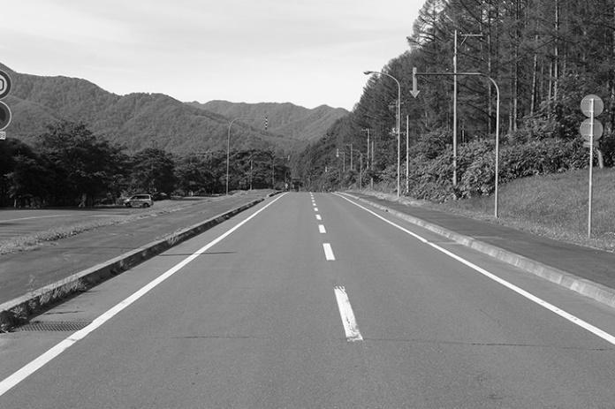
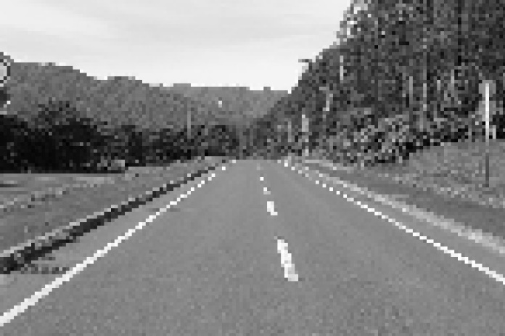

標本化
値の離散化
画素値を荒くするイメージ
元画像 |  |  |  |  | 標本化
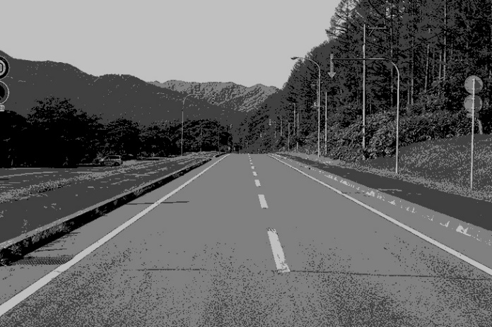

RGB分解
元画像
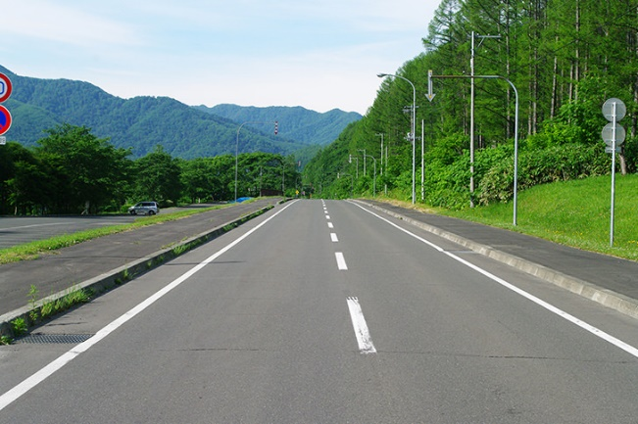

赤成分 |  |  |  | 緑成分 |  | 青成分
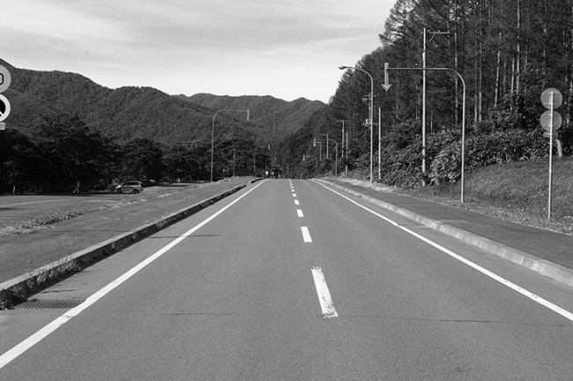
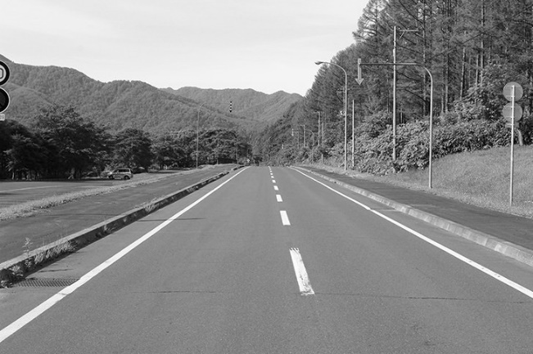
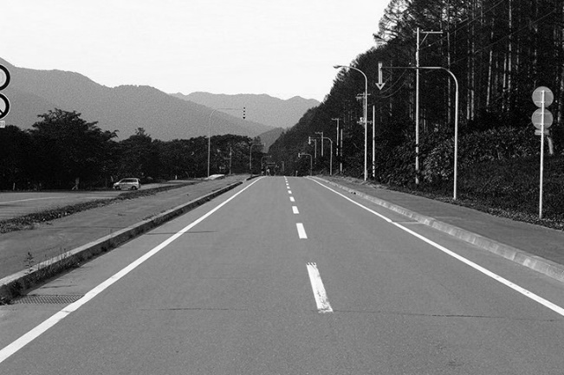

ヒストグラム
R成分
G成分
B成分
輝度
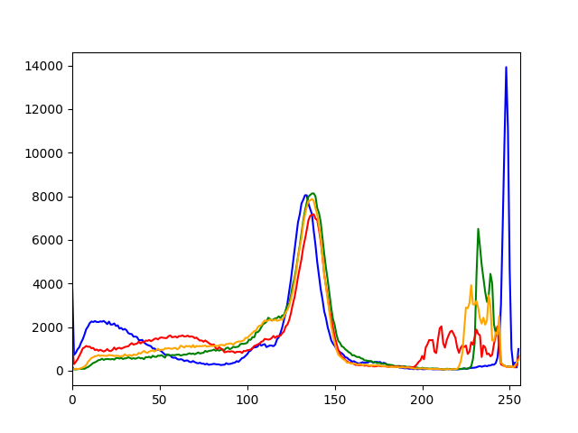

統計値
$$平均=\frac{合計}{データ数}$$

$$分散=\frac{\sum{{画素値−平均}^{2}}}{データ数}$$

中央値：データを昇順に並べた時の中心の値
最頻値：もっとも出てくる値
コントラスト：はっきりしているかの値

